Hoja1
 |  |  |  |  |  |  |  |  |  |  |  |  |  |  |  | Versión: 02
 |  |  |  |  |  |  |  |  |  |  |  |  |  |  |  | Código: GFPI-F-147
Proceso Gestión de Formación Profesional Integral
Formato Bitácora seguimiento Etapa productiva
REGIONAL ANTIOQUIA
Centro de los Recursos Naturales Renovables La Salada
BITÁCORA DE SEGUIMIENTO ETAPA PRODUCTIVA

Nombre de la empresa donde está realizando la etapa productiva |  |  |  |  |  |  | NIT |  |  | BITACORA N° |  |  | Período
COMPUBRANDT |  |  |  |  |  |  | 79964591 |  |  | 6 |  |  | 01/DIC - 15/DIC

Nombre del jefe inmediato/Responsable |  |  |  |  |  | Teléfono de contacto |  |  |  |  | Correo electrónico
BILLY BRADNT ARBELAEZ GUTIERREZ |  |  |  |  |  | 311 448 20 94 |  |  |  |  | billybarbelaez@gmail.com

Seleccione con una "X" el tipo de modalidad de etapa productiva
CONTRATO DE APRENDIZAJE |  |  | VÍNCULO LABORAL O CONTRACTUAL | PROYECTO PRODUCTIVO |  | APOYO A UNA UNIDAD PRODUCTIVA FAMILIAR |  | X | APOYO A INSTITUCIÓN ESTATAL NACIONAL,TERRITORIAL, O A UNA ONG, O A ENTIDAD SIN ANIMO DE LUCRO |  |  | MONITORIA |  |  | PASANTIA

Nombre del aprendiz |  |  |  |  | Documento Id. |  |  |  | Teléfono de contacto |  |  |  | Correo electrónico institucional
DANIEL ALEJANDRO ARBELAEZ SALDANA |  |  |  |  | 1,030,658,869 |  |  |  | 324 304 0470 |  |  |  | aarbelaez96@soy.sena.edu.co

Número de ficha |  |  |  |  |  | Programa de formación
2281566 |  |  |  |  |  | ANALISIS Y DESARROLLO DE SISTEMAS DE INFORMACION

DESCRIPCIÓN DE LA ACTIVIDAD (Ingrese cuantas filas sean necesarias) |  |  |  |  |  | FECHA INICIO | FECHA FIN |  | EVIDENCIA DE CUMPLIMIENTO |  |  |  |  | OBSERVACIONES, INASISTENCIAS Y/O DIFICULTADES PRESENTADAS
Optimización de imágenes y recursos para mejorar la velocidad de carga. |  |  |  |  |  | 2024-12-01 | 2024-12-15 |  | Compresion de imagenes del sitio para mejora en la velocidad y rendimiento de la web |  |  |  |  | NA

Implementación de interactividad en elementos clave del sitio utilizando JavaScript. |  |  |  |  |  | 2024-12-01 | 2024-12-15 |  | Aplicacion de estilos CSS, con JavaScript para apartados especificos de la web |  |  |  |  | NA

Revisión y ajuste de estilos para garantizar la coherencia en todas las páginas. |  |  |  |  |  | 2024-12-01 | 2024-12-15 |  | Documentacion de los documentos CSS, para validacion de estado de la web |  |  |  |  | NA

Reunión con los stakeholders para obtener comentarios finales. |  |  |  |  |  | 2024-12-01 | 2024-12-15 |  | Reunion con los integrantes de la empresa para correccion de contenido y visualizacion |  |  |  |  | NA

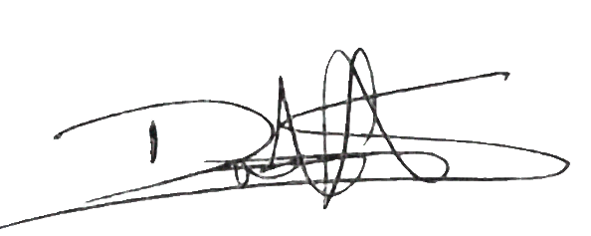
Aprendiz: recuerde diligenciar completamente el informe y entregarlo o subirlo al espacio asignado para este.

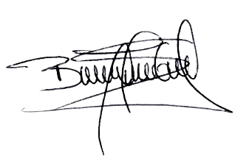
 | DANIEL ALEJANDRO ARBELAEZ SALDANA |  |  |  |  |  |  |  |  |  |  |  | 2023-09-15
Nombre del Aprendiz |  |  |  |  |  | Firma del aprendiz |  |  |  |  |  |  | Fecha entrega bitácora

 |  | Ana Lucia Ruíz luna
Nombre del Instructor de Seguimiento |  |  |  |  |  | Firma de instructor de seguimiento |  |  |  |  |  | Firma del jefe inmediato (Si es del caso)

Nota: LOS DATOS PROPORCIONADOS SERÁN TRATADOS DE ACUERDO CON LA POLÍTICA DE TRATAMIENTO DE DATOS PERSONALES DEL SENA Y A LA LEY 1581 DE 2012.

